【日誌記録】
...
Lot | 時間合計 | 平均 | +2σ | -2σ
A00140 | 10:15:00 | 12:10:37 | 13:52:54 | 10:28:19
A00141 | 10:20:00 | 12:10:37 | 13:52:54 | 10:28:19
A00051 | 10:00:00 | 12:10:37 | 13:52:54 | 10:28:19
A00052 | 10:35:00 | 12:10:37 | 13:52:54 | 10:28:19
A00068 | 11:15:00 | 12:10:37 | 13:52:54 | 10:28:19
A00069 | 10:30:00 | 12:10:37 | 13:52:54 | 10:28:19
A00071 | 11:50:00 | 12:10:37 | 13:52:54 | 10:28:19
A00073 | 10:15:00 | 12:10:37 | 13:52:54 | 10:28:19
A00074 | 10:45:00 | 12:10:37 | 13:52:54 | 10:28:19
A00075 | 10:50:00 | 12:10:37 | 13:52:54 | 10:28:19
 | HPLCピ-ク比
0.92 | 0.019
0.92 | 0.016
0.92 | 0.018
0.93 | 0.019
0.93 | 0.020
0.92 | 0.023
0.93 | 0.023
0.93 | 0.020
0.93 | 0.020
0.92 | 0.024
0.93 | 0.023
0.92 | 0.023
0.92 | 0.022
0.92 | 0.022
0.92 | 0.022
0.92 | 0.022
0.92 | 0.025
0.93 | 0.019
0.93 | 0.021
0.92 | 0.024
0.93 | 0.024
0.93 | 0.021
0.93 | 0.021
0.93 | 0.023
0.93 | 0.024
0.93 | 0.024
0.93 | 0.024
0.93 | 0.022
0.93 | 0.024
0.93 | 0.025
0.94 | 0.024
0.93 | 0.024
0.93 | 0.022
0.92 | 0.021
0.92 | 0.019
0.92 | 0.019
0.92 | 0.019
0.92 | 0.019
0.92 | 0.020
0.92 | 0.019
0.92 | 0.019
0.92 | 0.020
0.92 | 0.018
0.92 | 0.019
0.92 | 0.020
0.92 | 0.020
0.94 | 0.017
0.93 | 0.025
0.93 | 0.024
0.94 | 0.025
...
A00076 | 10:40:00 | 12:10:37 | 13:52:54 | 10:28:19
A00077 | 10:55:00 | 12:10:37 | 13:52:54 | 10:28:19
A00078 | 11:10:00 | 12:10:37 | 13:52:54 | 10:28:19
A00079 | 11:15:00 | 12:10:37 | 13:52:54 | 10:28:19
A00170 | 11:20:00 | 12:10:37 | 13:52:54 | 10:28:19
A00171 | 11:00:00 | 12:10:37 | 13:52:54 | 10:28:19
 | 脂肪酸
A00012 | 0.6 | 0.019
A00013 | 0.6 | 0.016
A00014 | 0.6 | 0.018
A00015 | 1.9 | 0.019
A00016 | 1.9 | 0.020
A00017 | 1.4 | 0.023
A00018 | 1.4 | 0.023
A00019 | 1.4 | 0.020
A00110 | 1.4 | 0.020
A00111 | 1.4 | 0.024
A00042 | 1.3 | 0.023
A00043 | 1.0 | 0.023
A00044 | 1.0 | 0.022
A00045 | 1.2 | 0.022
A00046 | 1.2 | 0.022
A00047 | 1.0 | 0.022
A00049 | 1.0 | 0.025
A00140 | 2.3 | 0.019
A00141 | 2.3 | 0.021
A00051 | 1.0 | 0.024
A00052 | 2.3 | 0.024
A00068 | 1.9 | 0.021
A00069 | 2.3 | 0.021
A00071 | 2.3 | 0.023
A00073 | 2.3 | 0.024
A00074 | 2.4 | 0.024
A00075 | 2.2 | 0.024
A00076 | 2.4 | 0.022
A00077 | 2.4 | 0.024
A00078 | 2.4 | 0.025
A00079 | 2.4 | 0.024
A00170 | 2.4 | 0.024
A00171 | 2.4 | 0.022
A00172 | 1.0 | 0.021
A00173 | 1.0 | 0.019
A00089 | 1.1 | 0.019
A00180 | 1.1 | 0.019
A00181 | 0.9 | 0.019
A00182 | 0.8 | 0.020
A00183 | 0.8 | 0.019
A00184 | 0.9 | 0.019
A00091 | 1.1 | 0.020
A00092 | 1.1 | 0.018
A00093 | 1.1 | 0.019
A00094 | 1.1 | 0.020
A00095 | 1.1 | 0.020
A00096 | 2.3 | 0.017
A01022 | 2.4 | 0.025
A01023 | 2.2 | 0.024
A01024 | 2.4 | 0.025
...
A00172 | 10:25:00 | 12:10:37 | 13:52:54 | 10:28:19
A00173 | 10:20:00 | 12:10:37 | 13:52:54 | 10:28:19
A00089 | 10:05:00 | 12:10:37 | 13:52:54 | 10:28:19
A00180 | 11:40:00 | 12:10:37 | 13:52:54 | 10:28:19
A00181 | 11:10:00 | 12:10:37 | 13:52:54 | 10:28:19
A00182 | 11:20:00 | 12:10:37 | 13:52:54 | 10:28:19
A00183 | 11:45:00 | 12:10:37 | 13:52:54 | 10:28:19
A00184 | 11:05:00 | 12:10:37 | 13:52:54 | 10:28:19
A00091 | 11:35:00 | 12:10:37 | 13:52:54 | 10:28:19
 | HPLCピ-ク比 | 酸クロ/MSG | 酸クロ/MSG(仕込み量)
A00012 | 0.019 | 0.911 | 0.92
A00013 | 0.016 | 0.913 | 0.92
A00014 | 0.018 | 0.913 | 0.92
A00015 | 0.019 | 0.912 | 0.93
A00016 | 0.020 | 0.913 | 0.93
A00017 | 0.023 | 0.912 | 0.92
A00018 | 0.023 | 0.913 | 0.93
A00019 | 0.020 | 0.914 | 0.93
A00110 | 0.020 | 0.913 | 0.93
A00111 | 0.024 | 0.912 | 0.92
A00042 | 0.023 | 0.914 | 0.93
A00043 | 0.023 | 0.914 | 0.92
A00044 | 0.022 | 0.912 | 0.92
A00045 | 0.022 | 0.912 | 0.92
A00046 | 0.022 | 0.912 | 0.92
A00047 | 0.022 | 0.911 | 0.92
A00049 | 0.025 | 0.914 | 0.92
A00140 | 0.019 | 0.911 | 0.93
A00141 | 0.021 | 0.912 | 0.93
A00051 | 0.024 | 0.911 | 0.92
A00052 | 0.024 | 0.913 | 0.93
A00068 | 0.021 | 0.915 | 0.93
A00069 | 0.021 | 0.912 | 0.93
A00071 | 0.023 | 0.912 | 0.93
A00073 | 0.024 | 0.912 | 0.93
A00074 | 0.024 | 0.912 | 0.93
A00075 | 0.024 | 0.912 | 0.93
A00076 | 0.022 | 0.912 | 0.93
A00077 | 0.024 | 0.910 | 0.93
A00078 | 0.025 | 0.911 | 0.93
A00079 | 0.024 | 0.913 | 0.94
A00170 | 0.024 | 0.911 | 0.93
A00171 | 0.022 | 0.911 | 0.93
A00172 | 0.021 | 0.912 | 0.92
A00173 | 0.019 | 0.912 | 0.92
A00089 | 0.019 | 0.913 | 0.92
A00180 | 0.019 | 0.911 | 0.92
A00181 | 0.019 | 0.911 | 0.92
A00182 | 0.020 | 0.912 | 0.92
A00183 | 0.019 | 0.913 | 0.92
A00184 | 0.019 | 0.911 | 0.92
A00091 | 0.020 | 0.912 | 0.92
A00092 | 0.018 | 0.912 | 0.92
A00093 | 0.019 | 0.911 | 0.92
A00094 | 0.020 | 0.914 | 0.92
A00095 | 0.020 | 0.911 | 0.92
A00096 | 0.017 | 0.914 | 0.94
A01022 | 0.025 | 0.910 | 0.93
A01023 | 0.024 | 0.911 | 0.93
A01024 | 0.025 | 0.914 | 0.94
...
A00092 | 11:15:00 | 12:10:37 | 13:52:54 | 10:28:19
A00093 | 11:30:00 | 12:10:37 | 13:52:54 | 10:28:19
A00094 | 10:35:00 | 12:10:37 | 13:52:54 | 10:28:19
A00095 | 11:00:00 | 12:10:37 | 13:52:54 | 10:28:19
A00096 | 11:00:00 | 12:10:37 | 13:52:54 | 10:28:19
A01022 | 12:00:00 | 12:10:37 | 13:52:54 | 10:28:19
A01023 | 12:25:00 | 12:10:37 | 13:52:54 | 10:28:19
A01024 | 12:45:00 | 12:10:37 | 13:52:54 | 10:28:19
A01025 | 14:55:00 | 12:10:37 | 13:52:54 | 10:28:19
A01026 | 13:10:00 | 12:10:37 | 13:52:54 | 10:28:19
A10011 | 12:00:00 | 12:10:37 | 13:52:54 | 10:28:19
A10012 | 12:00:00 | 12:10:37 | 13:52:54 | 10:28:19
A10013 | 12:30:00 | 12:10:37 | 13:52:54 | 10:28:19
A10014 | 10:40:00 | 12:10:37 | 13:52:54 | 10:28:19
A10015 | 13:05:00 | 12:10:37 | 13:52:54 | 10:28:19
A10016 | 10:40:00 | 12:10:37 | 13:52:54 | 10:28:19
A10023 | 11:35:00 | 12:10:37 | 13:52:54 | 10:28:19
A10024 | 10:10:00 | 12:10:37 | 13:52:54 | 10:28:19
A10025 | 11:35:00 | 12:10:37 | 13:52:54 | 10:28:19
A10026 | 10:40:00 | 12:10:37 | 13:52:54 | 10:28:19
...
データ解析の範囲(平均値etc)は
現在の設備・仕込み量になってから(A10150～)
酸クロ仕込み時間 推移(7DM)
 | 時間合計 | 平均 | +2σ | -2σ
A00042 | 11:10:00 | 12:10:37 | 13:52:54 | 10:28:19
A00043 | 10:35:00 | 12:10:37 | 13:52:54 | 10:28:19
A00044 | 10:05:00 | 12:10:37 | 13:52:54 | 10:28:19
A00045 | 10:30:00 | 12:10:37 | 13:52:54 | 10:28:19
A00046 | 9:50:00 | 12:10:37 | 13:52:54 | 10:28:19
A00047 | 9:50:00 | 12:10:37 | 13:52:54 | 10:28:19
A00049 | 10:00:00 | 12:10:37 | 13:52:54 | 10:28:19
A00140 | 10:15:00 | 12:10:37 | 13:52:54 | 10:28:19
A00141 | 10:20:00 | 12:10:37 | 13:52:54 | 10:28:19
A00051 | 10:00:00 | 12:10:37 | 13:52:54 | 10:28:19
A00052 | 10:35:00 | 12:10:37 | 13:52:54 | 10:28:19
A00068 | 11:15:00 | 12:10:37 | 13:52:54 | 10:28:19
A00069 | 10:30:00 | 12:10:37 | 13:52:54 | 10:28:19
A00071 | 11:50:00 | 12:10:37 | 13:52:54 | 10:28:19
A00073 | 10:15:00 | 12:10:37 | 13:52:54 | 10:28:19
A00074 | 10:45:00 | 12:10:37 | 13:52:54 | 10:28:19
A00075 | 10:50:00 | 12:10:37 | 13:52:54 | 10:28:19
A00076 | 10:40:00 | 12:10:37 | 13:52:54 | 10:28:19
A00077 | 10:55:00 | 12:10:37 | 13:52:54 | 10:28:19
A00078 | 11:10:00 | 12:10:37 | 13:52:54 | 10:28:19
A00079 | 11:15:00 | 12:10:37 | 13:52:54 | 10:28:19
A00170 | 11:20:00 | 12:10:37 | 13:52:54 | 10:28:19
A00171 | 11:00:00 | 12:10:37 | 13:52:54 | 10:28:19
A00172 | 10:25:00 | 12:10:37 | 13:52:54 | 10:28:19
A00173 | 10:20:00 | 12:10:37 | 13:52:54 | 10:28:19
A00089 | 10:05:00 | 12:10:37 | 13:52:54 | 10:28:19
A00180 | 11:40:00 | 12:10:37 | 13:52:54 | 10:28:19
A00181 | 11:10:00 | 12:10:37 | 13:52:54 | 10:28:19
A00182 | 11:20:00 | 12:10:37 | 13:52:54 | 10:28:19
A00183 | 11:45:00 | 12:10:37 | 13:52:54 | 10:28:19
A00184 | 11:05:00 | 12:10:37 | 13:52:54 | 10:28:19
A00091 | 11:35:00 | 12:10:37 | 13:52:54 | 10:28:19
A00092 | 11:15:00 | 12:10:37 | 13:52:54 | 10:28:19
A00093 | 11:30:00 | 12:10:37 | 13:52:54 | 10:28:19
A00094 | 10:35:00 | 12:10:37 | 13:52:54 | 10:28:19
A00095 | 11:00:00 | 12:10:37 | 13:52:54 | 10:28:19
A00096 | 11:00:00 | 12:10:37 | 13:52:54 | 10:28:19
A01022 | 12:00:00 | 12:10:37 | 13:52:54 | 10:28:19
A01023 | 12:25:00 | 12:10:37 | 13:52:54 | 10:28:19
A01024 | 12:45:00 | 12:10:37 | 13:52:54 | 10:28:19
A01025 | 14:55:00 | 12:10:37 | 13:52:54 | 10:28:19
A01026 | 13:10:00 | 12:10:37 | 13:52:54 | 10:28:19
A10011 | 12:00:00 | 12:10:37 | 13:52:54 | 10:28:19
A10012 | 12:00:00 | 12:10:37 | 13:52:54 | 10:28:19
A10013 | 12:30:00 | 12:10:37 | 13:52:54 | 10:28:19
A10014 | 10:40:00 | 12:10:37 | 13:52:54 | 10:28:19
A10015 | 13:05:00 | 12:10:37 | 13:52:54 | 10:28:19
A10016 | 10:40:00 | 12:10:37 | 13:52:54 | 10:28:19
A10023 | 11:35:00 | 12:10:37 | 13:52:54 | 10:28:19
A10024 | 10:10:00 | 12:10:37 | 13:52:54 | 10:28:19
...
留去量
A10150 | 7500
A10151 | 8000
A10152 | 8500
A10153 | 8500
A10160 | 7500
A10161 | 7500
A10071 | 8000
A10072 | 7500
A10073 | 8000
A10074 | 7500
A10075 | 7500
A10076 | 8500
A10077 | 9500
A10078 | 11000
A10079 | 7500
A10170 | 8000
A10171 | 7500
A10172 | 8000
A10173 | 8000
A10179 | 8000
A10081 | 8500
A10082 | 8000
A10083 | 8000
A10084 | 8000
A10085 | 8800
A10086 | 8500
A10087 | 9500
A10088 | 8000
A10089 | 8500
A10180 | 8000
A10181 | 10000
A10182 | 8500
A10183 | 7500
A10184 | 8500
A10185 | 7500
A10092 | 7500
A10093 | 7500
A10094 | 8000
A10095 | 8000
A10096 | 9000
A10097 | 7500
A10098 | 8500
A10099 | 7500
A10190 | 7500
A10191 | 8500
A10192 | 8000
A10193 | 7500
A11105 | 7500
A11021 | 7500
A11022
...
 | HPLCピ-ク比 | 酸クロ純分 | 仕込み計
A00012 | 0.019 | 1033 | 1039.1
A00013 | 0.016 | 1035 | 1041.2
A00014 | 0.018 | 1036 | 1042.1
A00015 | 0.019 | 1034 | 1053.7
A00016 | 0.020 | 1035 | 1055.3
A00017 | 0.023 | 1034 | 1048.8
A00018 | 0.023 | 1036 | 1050.3
A00019 | 0.020 | 1036 | 1051.1
A00110 | 0.020 | 1035 | 1050
A00111 | 0.024 | 1034 | 1045.4
A00042 | 0.023 | 1186 | 1201.8
A00043 | 0.023 | 1185 | 1197.4
A00044 | 0.022 | 1183 | 1195.2
A00045 | 0.022 | 1184 | 1198.1
A00046 | 0.022 | 1183 | 1197.4
A00047 | 0.022 | 1182 | 1194.6
A00049 | 0.025 | 1186 | 1197.5
A00140 | 0.019 | 1181 | 1209.3
A00141 | 0.021 | 1184 | 1211.5
A00051 | 0.024 | 1182 | 1194
A00052 | 0.024 | 1184 | 1212.3
A00068 | 0.021 | 1188 | 1212.4
A00069 | 0.021 | 1184 | 1209.4
A00071 | 0.023 | 1184 | 1211.9
A00073 | 0.024 | 1183 | 1211
A00074 | 0.024 | 1184 | 1212.6
A00075 | 0.024 | 1183 | 1211.4
A00076 | 0.022 | 1183 | 1210.2
A00077 | 0.024 | 1181 | 1209.5
A00078 | 0.025 | 1182 | 1208.8
A00079 | 0.024 | 1184 | 1213.4
A00170 | 0.024 | 1182 | 1211.1
A00171 | 0.022 | 1182 | 1210.7
A00172 | 0.021 | 1184 | 1196
A00173 | 0.019 | 1184 | 1195.6
A00089 | 0.019 | 1184 | 1197.4
A00180 | 0.019 | 1182 | 1194.8
A00181 | 0.019 | 1182 | 1193.8
A00182 | 0.020 | 1184 | 1194.8
A00183 | 0.019 | 1185 | 1194.6
A00184 | 0.019 | 1182 | 1191.9
A00091 | 0.020 | 1184 | 1197.1
A00092 | 0.018 | 1183 | 1196.3
A00093 | 0.019 | 1183 | 1195.7
A00094 | 0.020 | 1186 | 1199.2
A00095 | 0.020 | 1182 | 1195.4
A00096 | 0.017 | 1185 | 1213.3
A01022 | 0.025 | 1181 | 1210.3
A01023 | 0.024 | 1182 | 1208.9
A01024 | 0.025 | 1185 | 1214.6
...
...

EFS
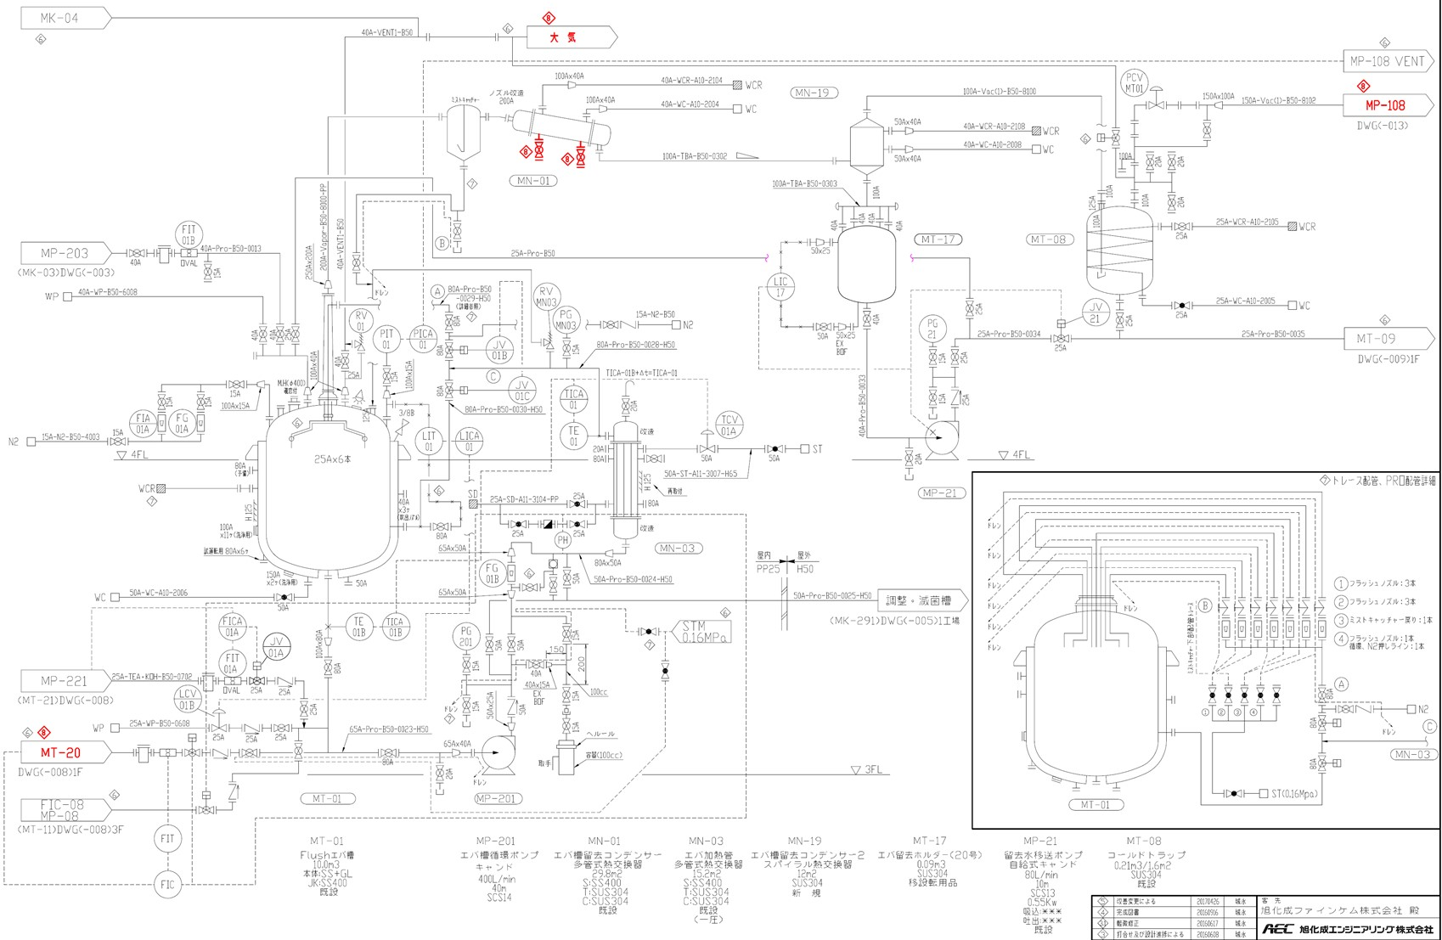
破損したpH計
20220929発生トラブル
HHアラームLIC計
20221012発生トラブル
MT01内部突沸状態
20221012発生トラブル

